Methods
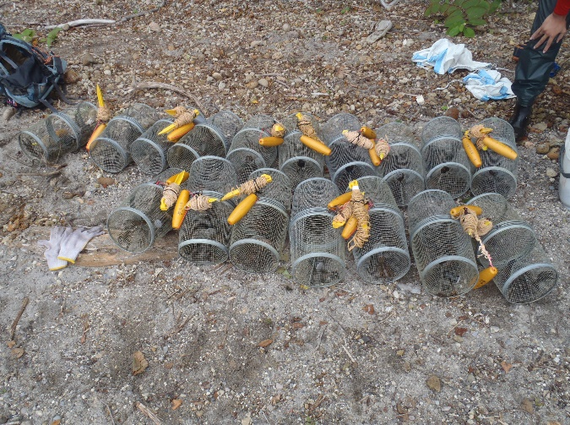
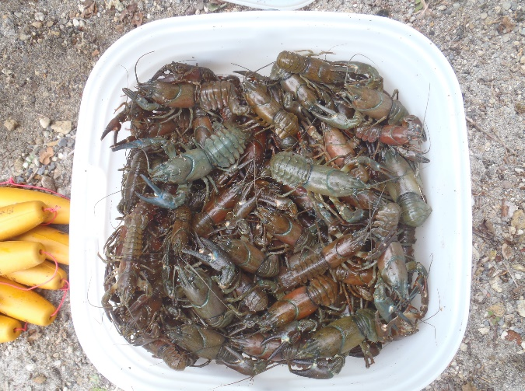
採集日に*がついているものは侵入年および導入年である。
生息密度はCPUE(Catch per unit effort; トラップごとの捕獲数)で示した。
site_no 1～32はUsio et al. (2007)に基づき、緯度経度に関しては湖沼の中心部を示している。河川等の緯度経度は記載なし。
site_no 33～55では、各湖沼において金属製のどう（直径15cm×長さ40cm×開口部径4cm）を17-18基設置した。ネコ用の缶詰め（カルカンハンディ缶 1歳から まぐろ味、MARS社製、バージニア）をフィルムケースに詰めてトラップ内に入れ、ザリガニを誘引した。 どうは日中に仕掛けて18～20時間後に回収した。

